Лист2
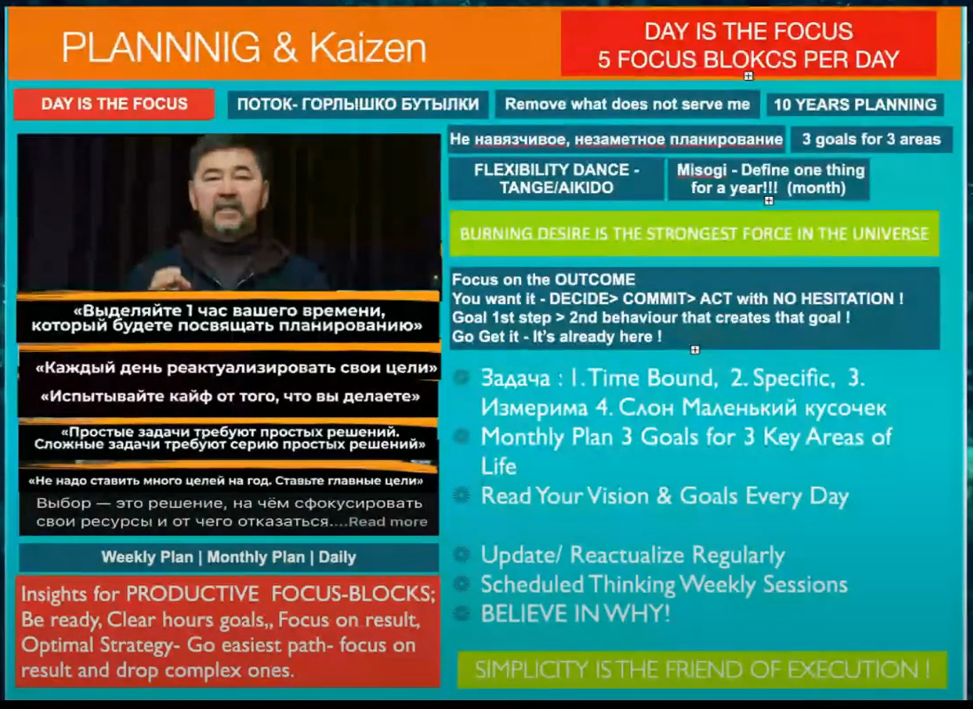
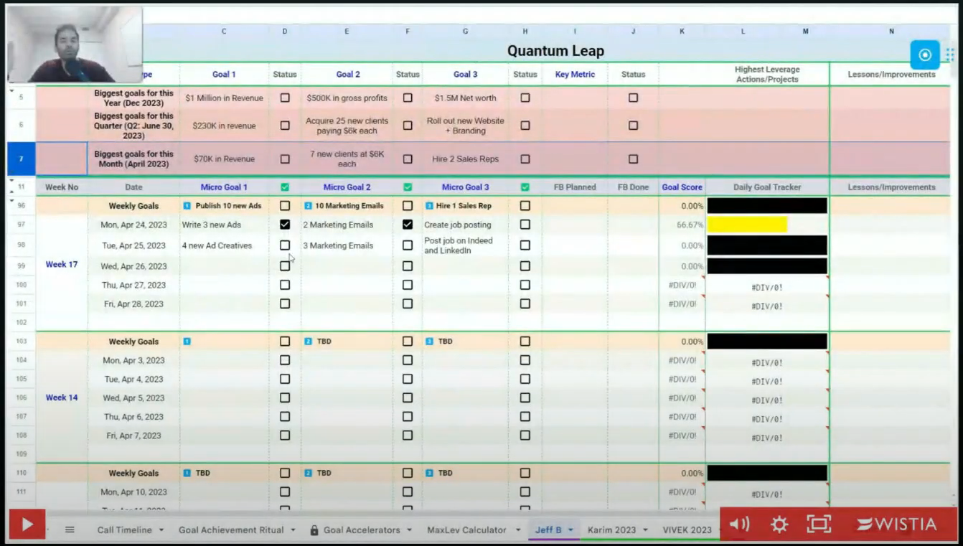
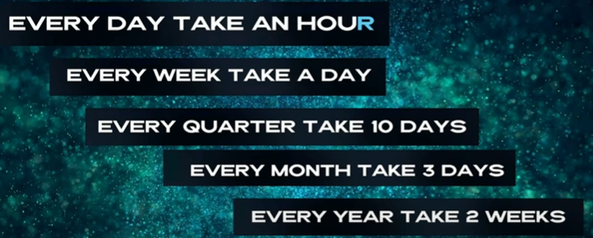
 | FOCUS BLOCKS | Daily Plan | Weekly Plan
 |  |  |  |  | rest
FB1: 7–8 |  |  |  | PRODUCTIVE FOCUS-BLOCKS RULES:
FB2: 8–9 |  |  |  | F – First things first: We work on our most important tasks.
FB3: 9–10 |  |  |  | O – Outcome based thinking: We need to be very clear on the outcome.
FB4: 10–11 |  |  |  | C – Community: hold ourselves accountable and bring out our best.
FB5: 11–12 |  |  |  | U – Uninterrupted Time: We leave out all distractions.
 |  |  |  | S – Single Tasking: We only work on a single task for this entire focus block.
9 HOURS free time
 |  |  |  | Be ready at the beginning of each hour, have clear concrete hourly goals,
 |  |  |  | Focus on result, Optimal Strategy – Follow easiest path to achieve result and drop complex routes.

